OT600-2499
СПЕЦИФИКАЦИЯ ДЛЯ ЗАКАЗА

Moncato OT927-2207 BLACK
Светильник аварийного освещения
Изображение | Код продукта | Наименование | Кол-во
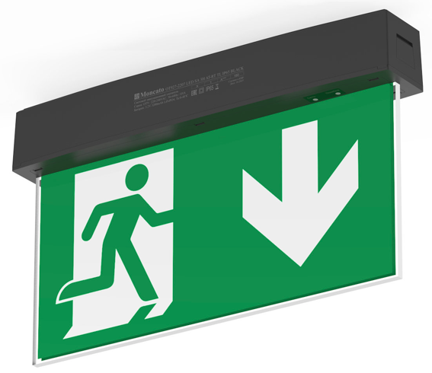 | OT927-2207 | OT927-2207 LED SA 3H AT-RT TL IP65 BLACK Moncato - световой указатель эвакуационных выходов
 | OT122-2061 | OT122-2061 Moncato - комплект подвесного монтажа
 | OT123-2062 | OT123-2062 Moncato - потолочный навес для тросовых подвесов с монтажным комплектом (цвет белый). Покраска в черный цвет
 | OT124-2063 | OT124-2063 Moncato - рамка встраиваемого монтажа (цвет белый). Покраска в черный цвет
 | OT150-2539 | OT150-2539 Moncato - Пульт дистанционного управления
 | PT-OT927 | Пиктограммы* 160х320, транслюцентные с уникальным комфортным светорассеивающим эффектом. Любой знак, любая надпись.
* Для заказа пиктограмм воспользуйтесь Спецификацией на знаки безопасности

Ваша контактная информация

 |  |  | Просим направить вашу заявку по адресу: info@exit-svet.ru
 |  |  | ООО "ЭКЗИТ СВЕТ", Тел. +7 (495) 940-27-28

